Oyapock

BULLETIN HYDROLOGIQUE JOURNALIER DU BASSIN TRANSFRONTALIER OYAPOCK

 |  |  | DU | 2025-12-01 | AU | 2025-12-07

 | Débit (moyenne journalière) en m3/s et hauteur (moyenne journalière) en m

Date | Station
 | Alikoto |  | Saut Chien |  | Camopi (Camp Mokata) |  | Estirao do Cricou |  | Saut Maripa
 | m3/s* | m** | m3/s* | m** | m3/s* | m** | m3/s | m | m3/s* | m**
2025-12-07 |  |  |  |  |  |  | 108.58
2025-12-06 |  |  |  |  |  |  | 112.43
2025-12-05 |  |  |  |  |  |  | 117.32
2025-12-04 |  | 1.68 |  | 1.74 |  | 1.16 | 120.91 |  |  | 1.73
2025-12-03 |  | 1.7 |  | 1.76 |  | 1.18 | 124.23 |  |  | 1.75
2025-12-02 |  | 1.71 |  | 1.77 |  | 1.19 | 126.22 |  |  | 1.76
2025-12-01 |  | 1.72 |  | 1.78 |  | 1.19 | 128.44 |  |  | 1.78
 | Débit | Hauteur d'eau
4/9/2024
4/8/2024 | 117.68 | 2.1
4/7/2024 | 138.88 | 2.16
4/6/2024 | 157.69 | 2.21
4/5/2024 | 167.22 | 2.23
4/4/2024 | 178.78 | 2.26
4/3/2024 | 224.51 | 2.35

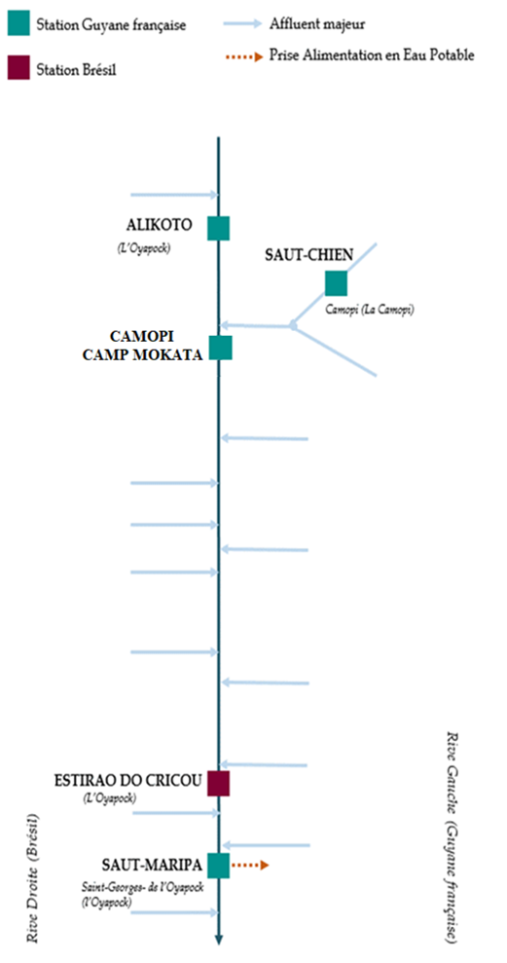

 | Débit | Hauteur d'eau
4/9/2024
4/8/2024 | 56.1 | 1.99
4/7/2024 | 63.42 | 2.02
4/6/2024 | 70.83 | 2.05
4/5/2024 | 73.69 | 2.06
4/4/2024 | 72.46 | 2.06
4/3/2024 | 72.99 | 2.06

 | Débit | Hauteur d'eau
4/9/2024
4/8/2024 | 181.26 | 0.7
4/7/2024 | 207.94 | 0.79
4/6/2024 | 230.9 | 0.85
4/5/2024 | 244.99 | 0.87
4/4/2024 | 257.7 | 0.91
4/3/2024 | 310.73 | 1.02

 | Débit | Hauteur d'eau
4/9/2024
4/8/2024
4/7/2024
4/6/2024
4/5/2024
4/4/2024
4/3/2024

 | Débit | Hauteur d'eau
4/9/2024
4/8/2024 | 354.55 | 2.6
4/7/2024 | 411.2 | 2.7
4/6/2024 | 478.47 | 2.8
4/5/2024 | 522.66 | 2.87
4/4/2024 | 515.59 | 2.86
4/3/2024 | 561.42 | 2.93

Source de données:
LaBanque HYDRO gérée par le Schapi dans le cadre du SIE France
(données corrigées)
http://www.hydro.eaufrance.fr/
* Débit moyen journalier diffusé via Hubeau (https://hubeau.eaufrance.fr/) à partir de la base HYDRO(http://www.hydro.eaufrance.fr/)
** Moyenne journalière des hauteurs d'eau instantanées (jours avec horaires UTC) diffusé via Hubeau (https://hubeau.eaufrance.fr/) à partir de la base HYDRO (http://www.hydro.eaufrance.fr/)
Banque de données HIDROWEB administrée par l'Agence Nationale de l'Eau (ANA) dans le cadre du SNIRH brésilien
http://www.snirh.gov.br/hidroweb/apresentacao
Pour toute demande ou commentaire, veuillez contacter:
staff-bioplateaux@oieau.fr
Bulletin collaboratif, rendu possible par le dialogue technique entre partenaires Brésiliens et de la Guyane française dans le cadre du projet BIO-PLATEAUX, financé par l'Union Européenne.

